Hoja2
Partido | Cuenta de Partido
DC | 2
IND | 2
INDEP. | 3
PDC | 1
(en blanco)

PARTIDO POLÍTICO MÁS ELEGIDO POR LOS CIUDADANOS DE ANTOFAGASTA
 | Total
DC | 2
IND | 2
INDEP. | 3
PDC | 1
(en blanco)

PARTIDO POLÍTICO MÁS ELEGIDO POR LOS CIUDADANOS DE ANTOFAGASTA
 | Total
DC | 2
IND | 2
INDEP. | 3
PDC | 1
(en blanco)

Hoja1
Año | Comuna | Concejales | Votos validos | Nombre | Partido | Ganador | Porcentaje | Reelecto | Concejales del partido | Porcentaje concejo
1992 | Antofagasta | 8 | 100086 | Pedro Araya Ortiz | DC | 27823 | 27.79909278 | 0 | 1
1996 | Antofagasta | 8 | 96338 | Pedro Araya Ortiz | DC | 30831 | 32.002947954 | 1 | 2
2000 | Antofagasta | 8 | 96887 | Pedro Araya Ortiz | PDC | 35194 | 36.324790736 | 1 | 2
2004 | Antofagasta | 9 | 92339 | Daniel Adaro Silva | IND | 56946 | 61.670583394 | 0 | 0
2008 | Antofagasta | 9 | 85105 | Marcela Hernandez P | IND | 46668 | 54.835791082 | 0 | 0
2012 | Antofagasta | 10 | 73297 | Karen Rojo Venegas | INDEP. | 35110 | 47.901005498 | 0 | 0
2016 | Antofagasta | 11 | 58661 | Karen Rojo Venegas | INDEP. | 64539 | 110.02028605 | 1 | 0
2021 | Antofagasta | 11 | 97722 | Jhonatan Velasquez Ramirez | INDEP. | 103260 | 105.66709646 | 0 | 1

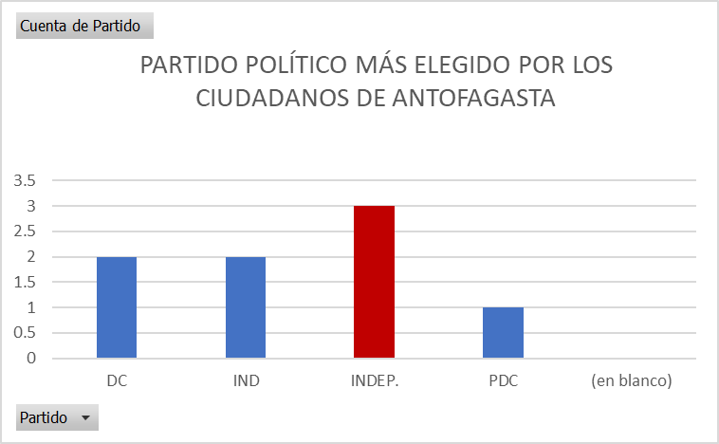
 | Ganador
1992 | 27823
1996 | 30831
2000 | 35194
2004 | 56946
2008 | 46668
2012 | 35110
2016 | 64539
2021 | 103260

